KSC-P2009
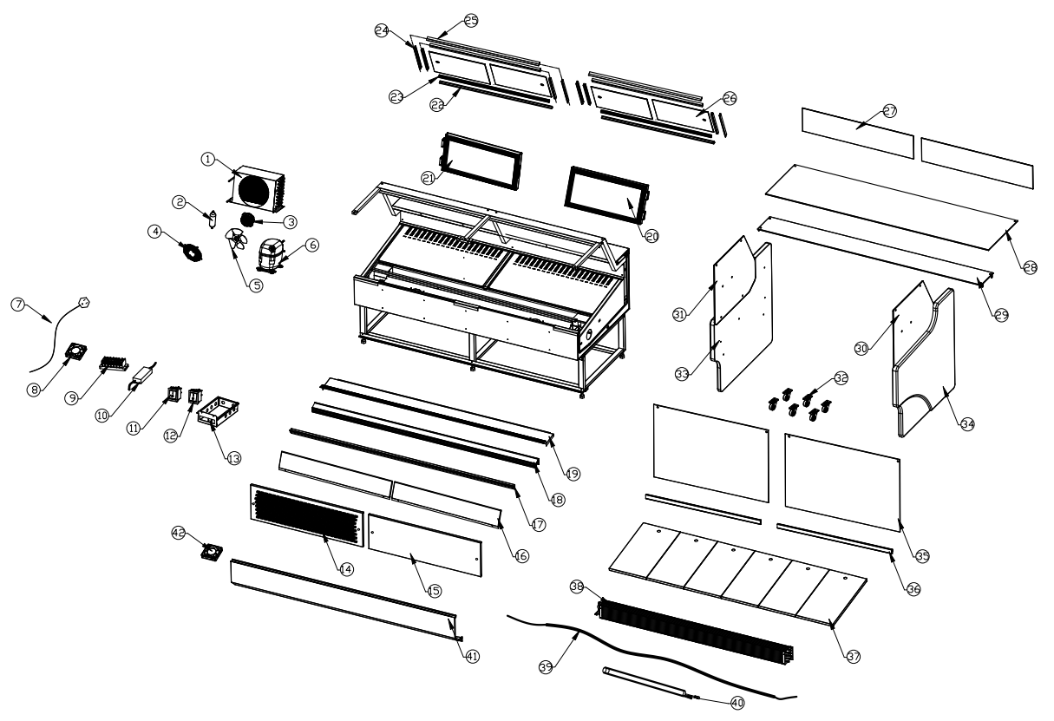

 | Code | 名称 | Name | Qty | Remark |  | Code | 名称 | Name | Qty | Remark
1 | 030000005 | 冷凝器 | Condensor | 1 |  | 22 | 012000058 | 滑道下卡槽 | Glide rail card slot-down | 1
2 | 032000002 | 干燥过滤器 | Drier filter | 1 |  | 23 | 051000064 | 下滑道 | Glide rail-down | 1
3 | 044000004 | 冷凝风机 | Condensor fan | 1 |  | 24 | 012000057 | 滑道上卡槽 | Glide rail card slot-up | 1
4 | 044000022 | 冷凝风罩 | Condensor fan cover | 1 |  | 25 | 051000062 | 上滑道 | Glide rail-up | 1
5 | 044000051 | 冷凝风叶 | Condensor fan blade | 1 |  | 26 | 060001320 | 后拉门玻璃 | Glass door-back | 4
6 | 034000068 | 压缩机 | Compressor | 1 |  | 27 | 060001360 | 回风玻璃 | Return glass | 2
7 | 040000063 | 电源线 | Plug | 1 |  | 28 | 060001452 | 顶玻璃 | Top glass | 1
8 | 044000009 | 蒸发风机 | Evaporator fan | 2 |  | 29 | 060001380 | 中玻璃 | Middle glass | 1
9 | 040000001 | 7位端子 | Terminal | 1 |  | 30 | 060001451 | 右侧玻璃 | Side glass-right | 1
10 | 040000081 | 电源 | Power supply | 1 |  | 31 | 060001450 | 左侧玻璃 | Side glass-left | 1
11 | 042000004 | 制冷开关（绿色） | Main switch | 1 | Green | 32 | 021000103 | 万向轮 | Wheels | 6
12 | 042000003 | 灯开关（红色） | Light switch | 1 | Red | 33 | 054000050 | 左侧板 | Side panel-left | 1
13 | 018002464 | 电控盒 | Juction box | 1 |  | 34 | 054000051 | 右侧板 | Side panel-right | 1
14 | 910302016 | 左底饰板 | Bottom trim-left | 1 |  | 35 | 060001453 | 前玻璃 | Front glass | 2
15 | 910302017 | 右底饰板 | Bottom trim-right | 1 |  | 36 | 012000229 | 玻璃夹条 | Glass clamp | 2
16 | 910302019 | 前饰板 | Front trim | 2 |  | 37 | 910302029 | 底隔板 | Bottom trim | 6
17 | 012000233 | 前玻璃支撑底座 | Front glass support base | 1 |  | 38 | 030001251 | 蒸发器 | Evaporator | 1
18 | 053000121 | 标签条支撑 | Label strip support | 1 |  | 39 | 041000006 | 加热线 | Heating wire | 1
19 | 910302020 | 吸气格栅 | Suction grille | 1 |  | 40 | 042000181 | 灯管 | Led light | 2
20 | 910302027 | 左发泡门 | Door-left | 1 |  | 41 | 910302119 | 前饰板 带除露 | Front trim | 1
21 | 910302026 | 右发泡门 | Door-right | 1 |  | 42 | 044000010 | 除露风机 | Defrost fan | 2

